资产总表
序号 | 名称 | 数量 | 单位 | 位置/品牌 | 含税单价 | 含税总价 | 图片

1 | 电视机 | 1 | 台 |  | 1708.9 | 1708.9
2 | 小桌子 | 2 | 张 |  | 142.41 | 284.82 | 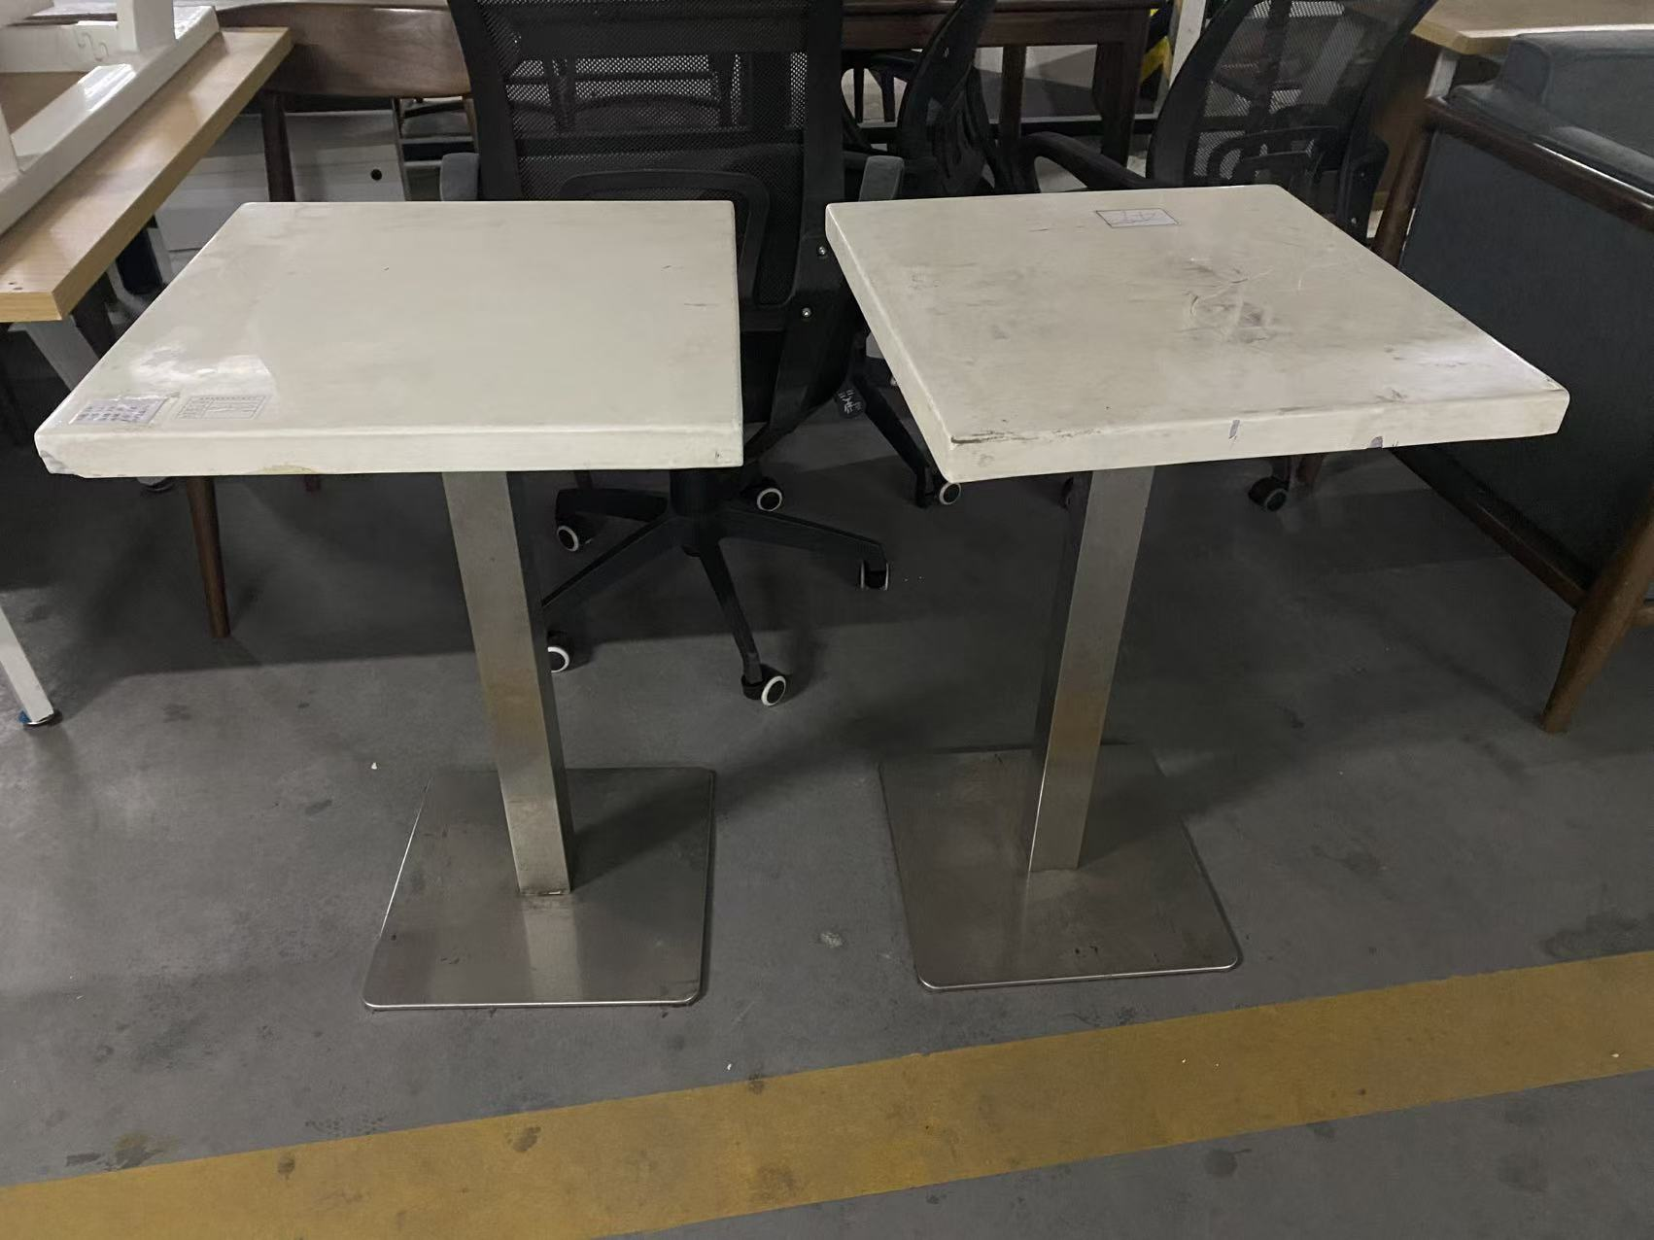
3 | 椅子 | 2 | 张 |  | 99.68 | 199.36 | 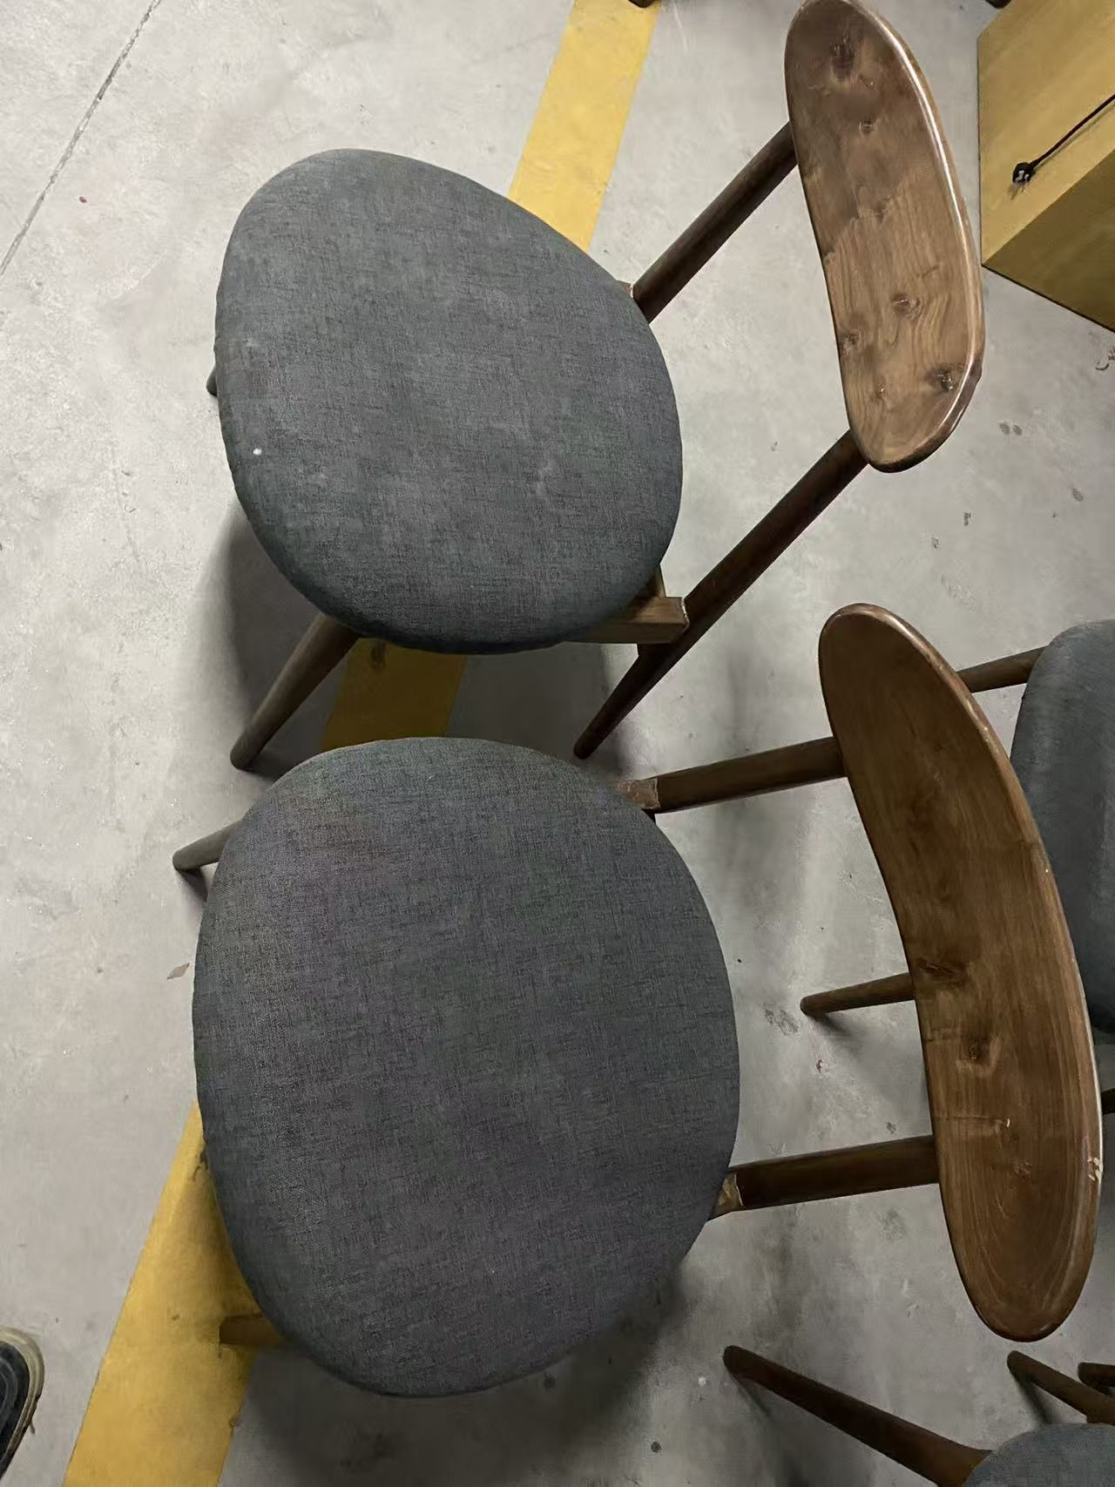
4 | 电脑 | 1 | 台 |  | 712.04 | 712.04 | 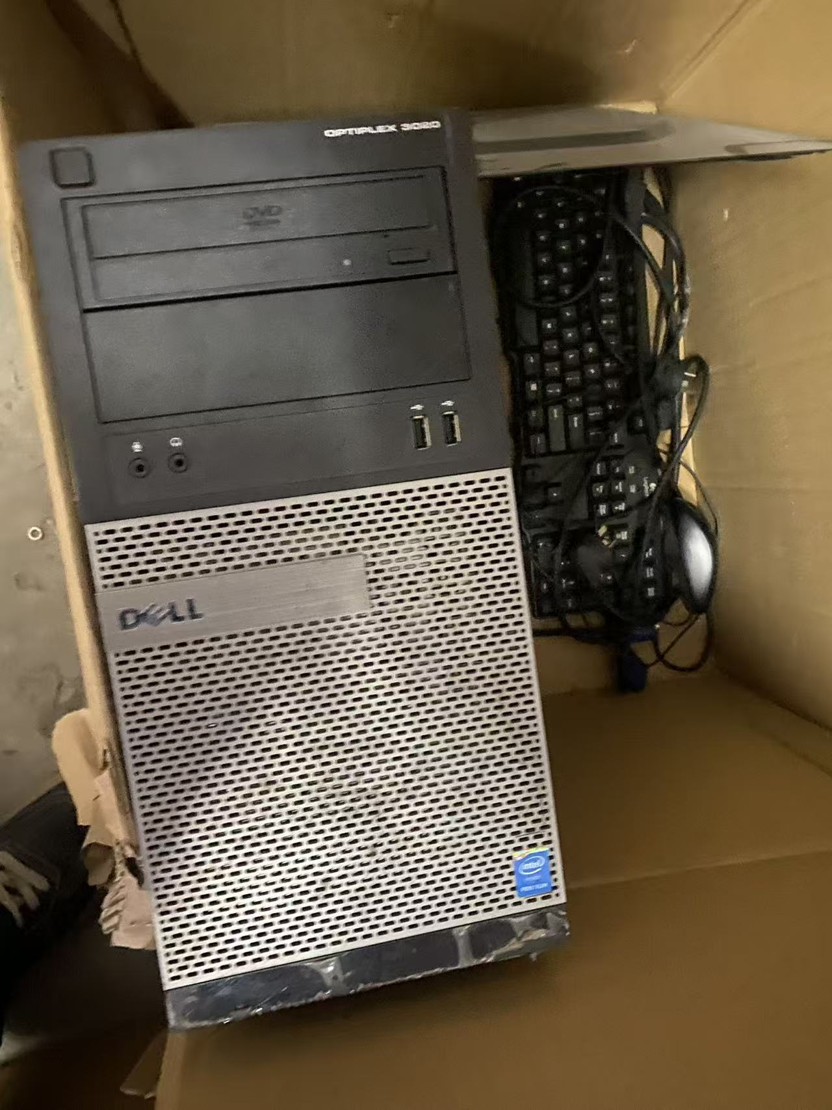
5 | 长桌子 | 3 | 张 |  | 569.63 | 1708.89 | 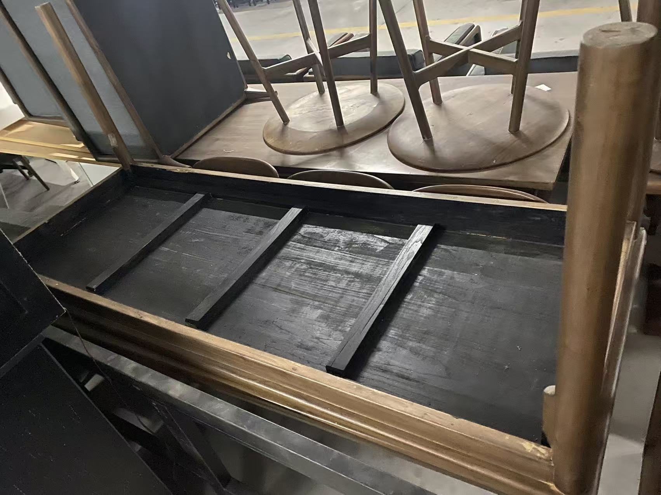
6 | 小圆桌 | 4 | 张 |  | 284.81 | 1139.24 | 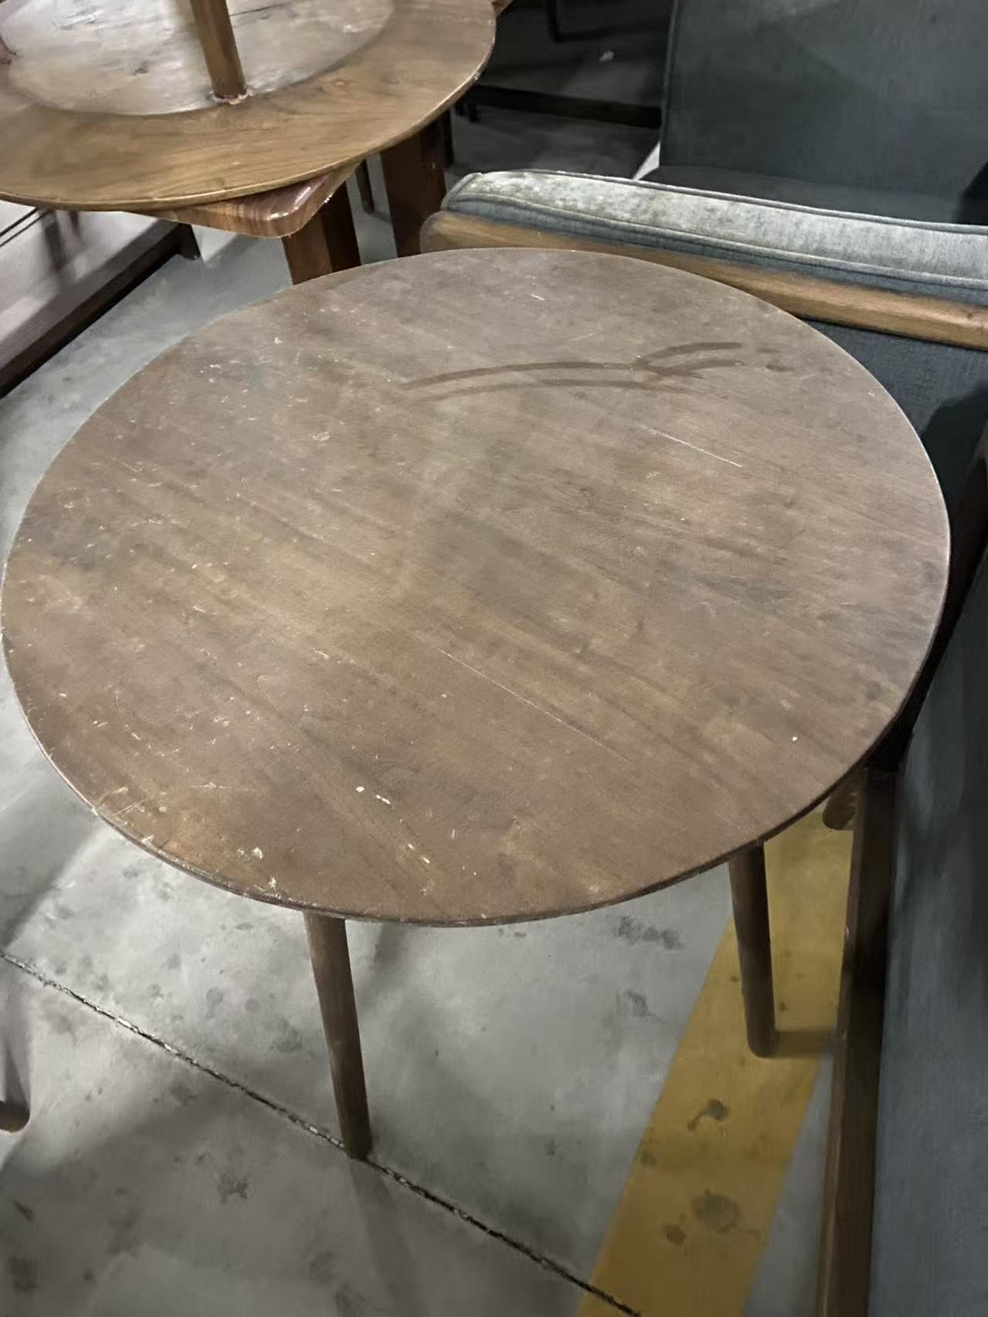
7 | 小凳子 | 5 | 张 |  | 142.41 | 712.05 | 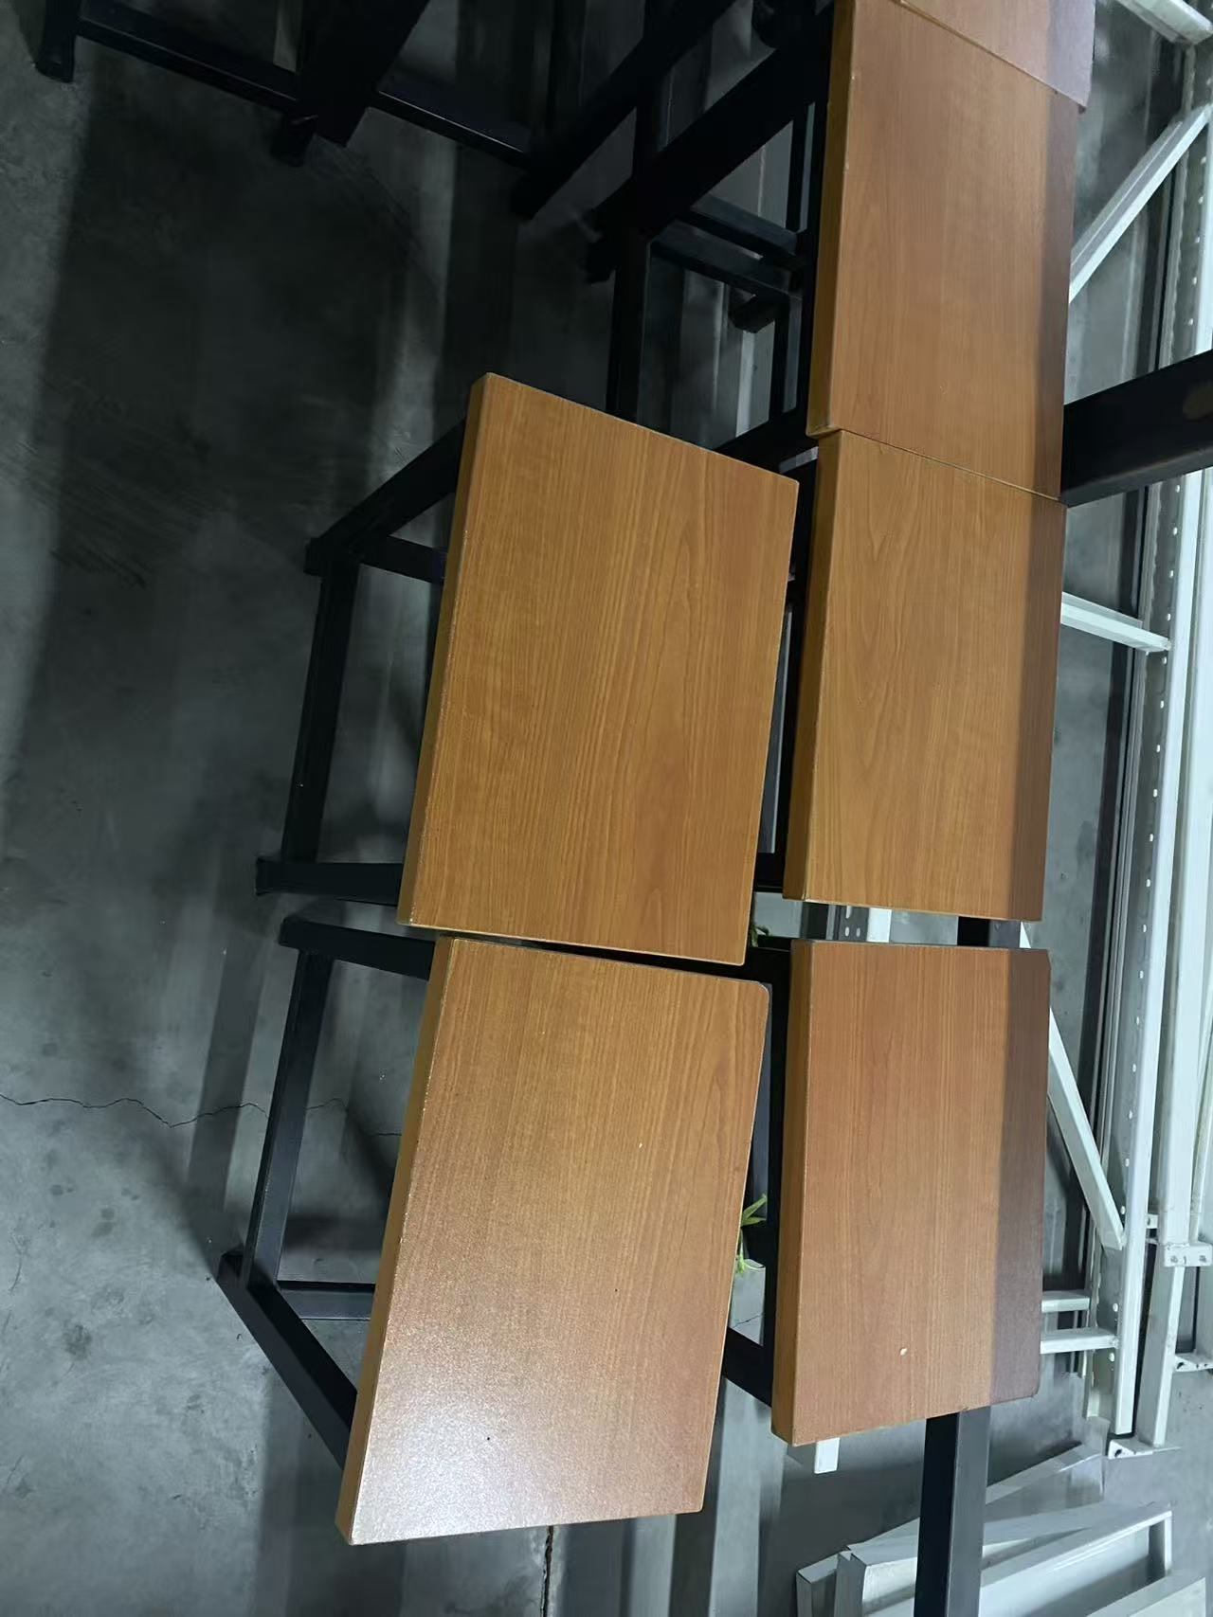
8 | 单人沙发 | 6 | 张 |  | 284.81 | 1708.86
9 | 双人沙发 | 3 | 张 |  | 569.63 | 1708.89 | 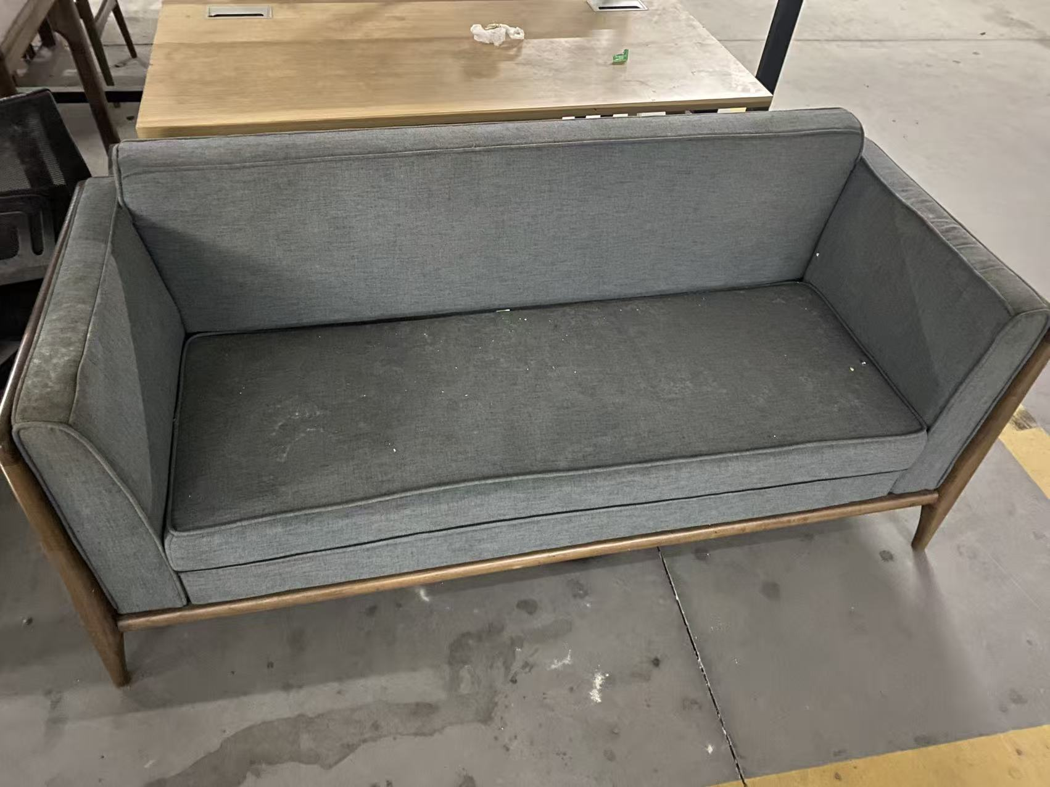
10 | 冰箱 | 1 | 个 |  | 569.63 | 569.63
11 | 办公桌 | 2 | 张 |  | 284.82 | 569.64 | 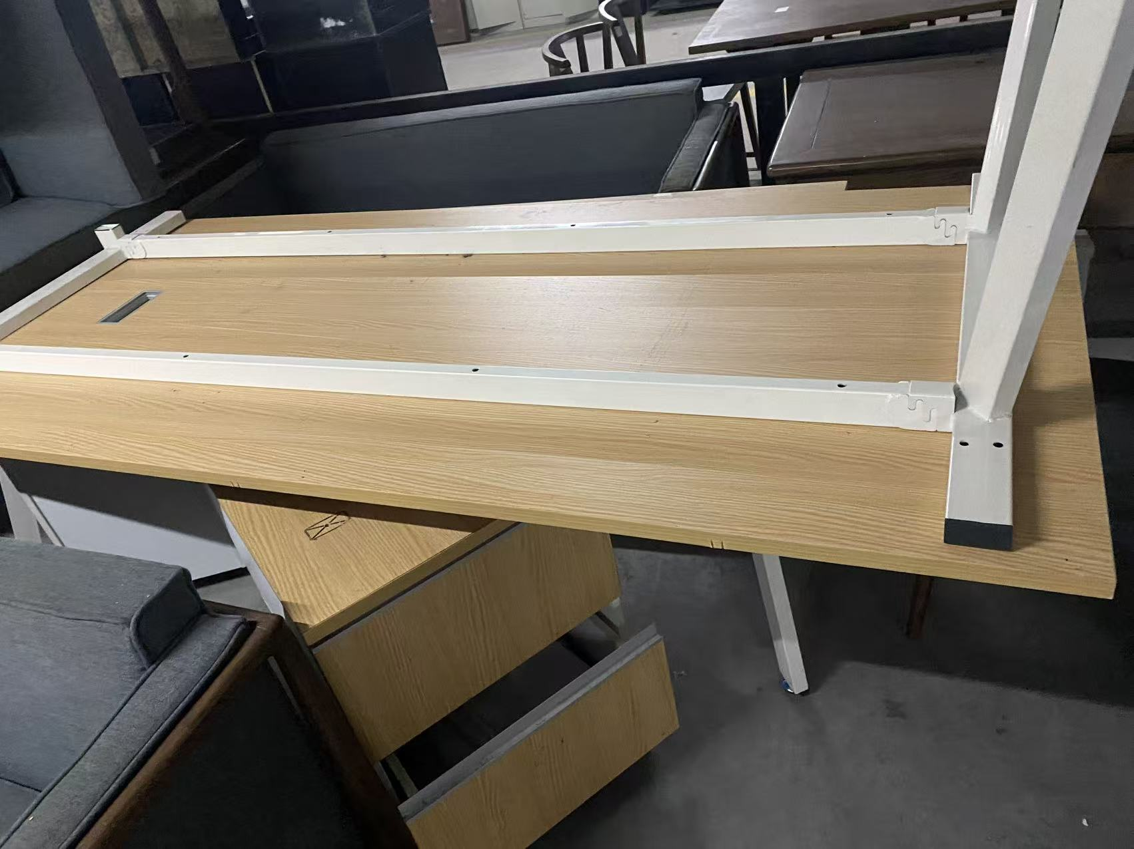
12 | 显示器 | 1 | 台 |  | 284.81 | 284.81
13 | 电脑 | 1 | 台 |  | 712.04 | 712.04
14 | 音响 | 1 | 台 |  | 996.85 | 996.85
15 | 黑板 | 3 | 个 |  | 42.72 | 128.16
16 | 铁储物柜 | 2 | 个 |  | 569.63 | 1139.26
17 | 组合音响 | 1 | 台 |  | 1424.08 | 1424.08
18 | 货架 | 1 | 组 |  | 854.44 | 854.44
19 | 换衣长凳 | 8 | 张 |  | 284.81 | 2278.48
20 | 鞋架 | 4 | 个 |  | 142.41 | 569.64
21 | 微波炉 | 1 | 个 |  | 85.45 | 85.45
22 | 救生员椅架 | 2 | 个 |  | 142.41 | 284.82
23 | 木桌椅 (1桌6椅) | 1 | 套 |  | 2278.52 | 2278.52 | 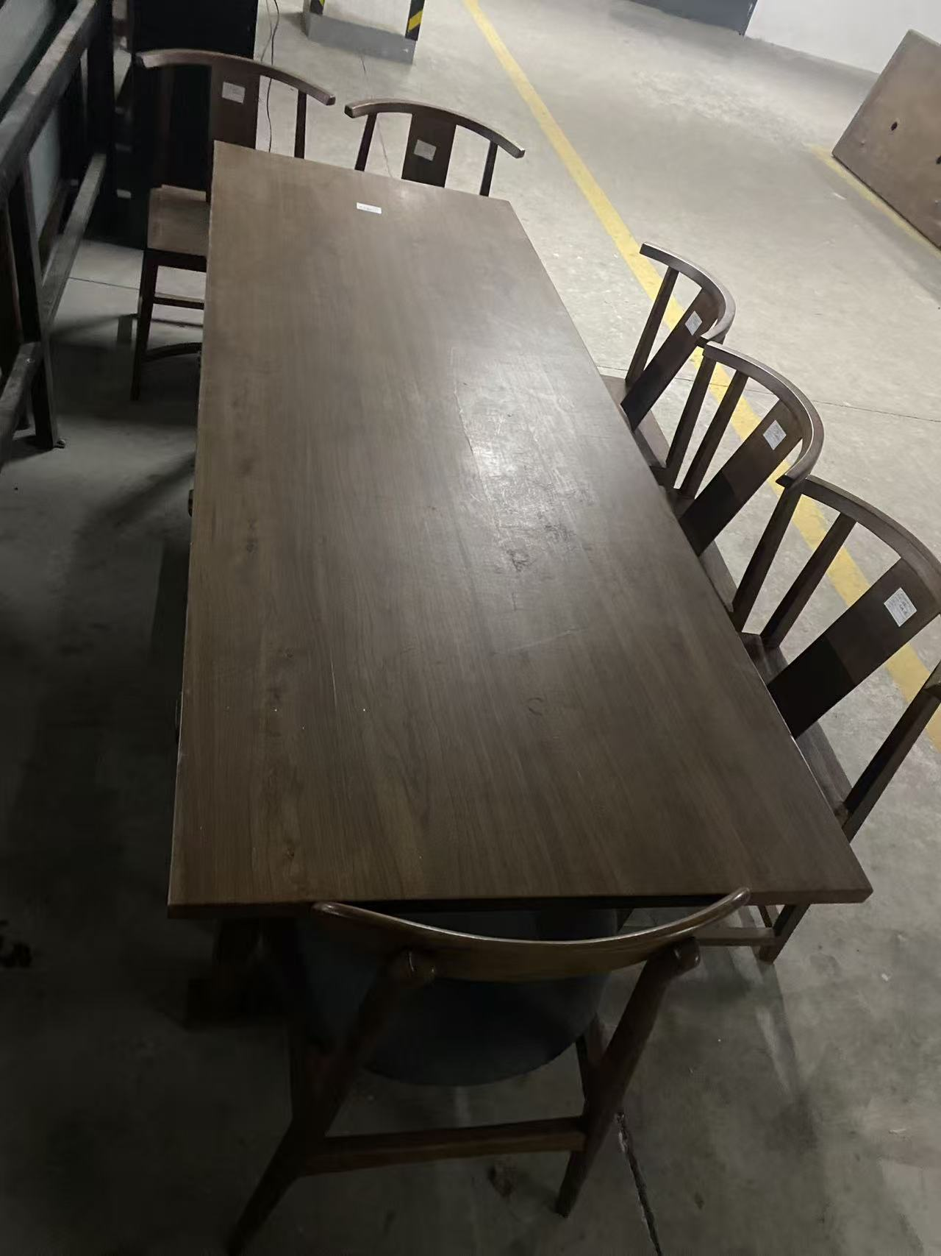
24 | 木置物架 | 2 | 个 |  | 427.21 | 854.42 | 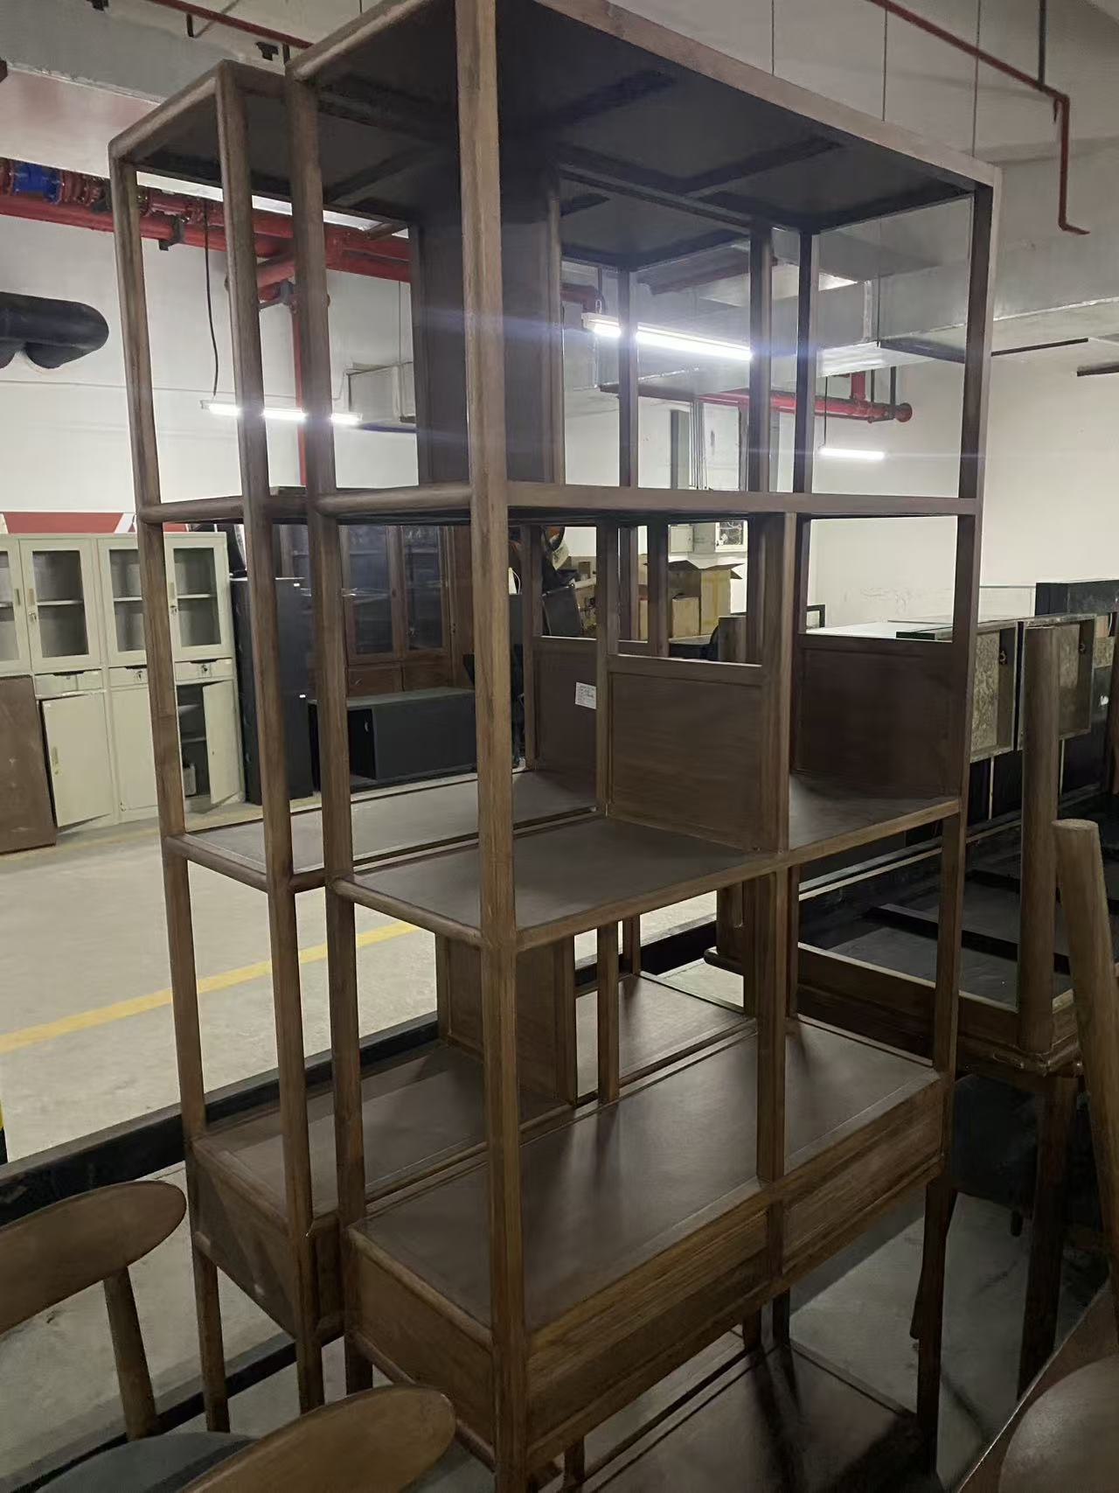
25 | 木办公桌 | 1 | 张 |  | 712.04 | 712.04 | 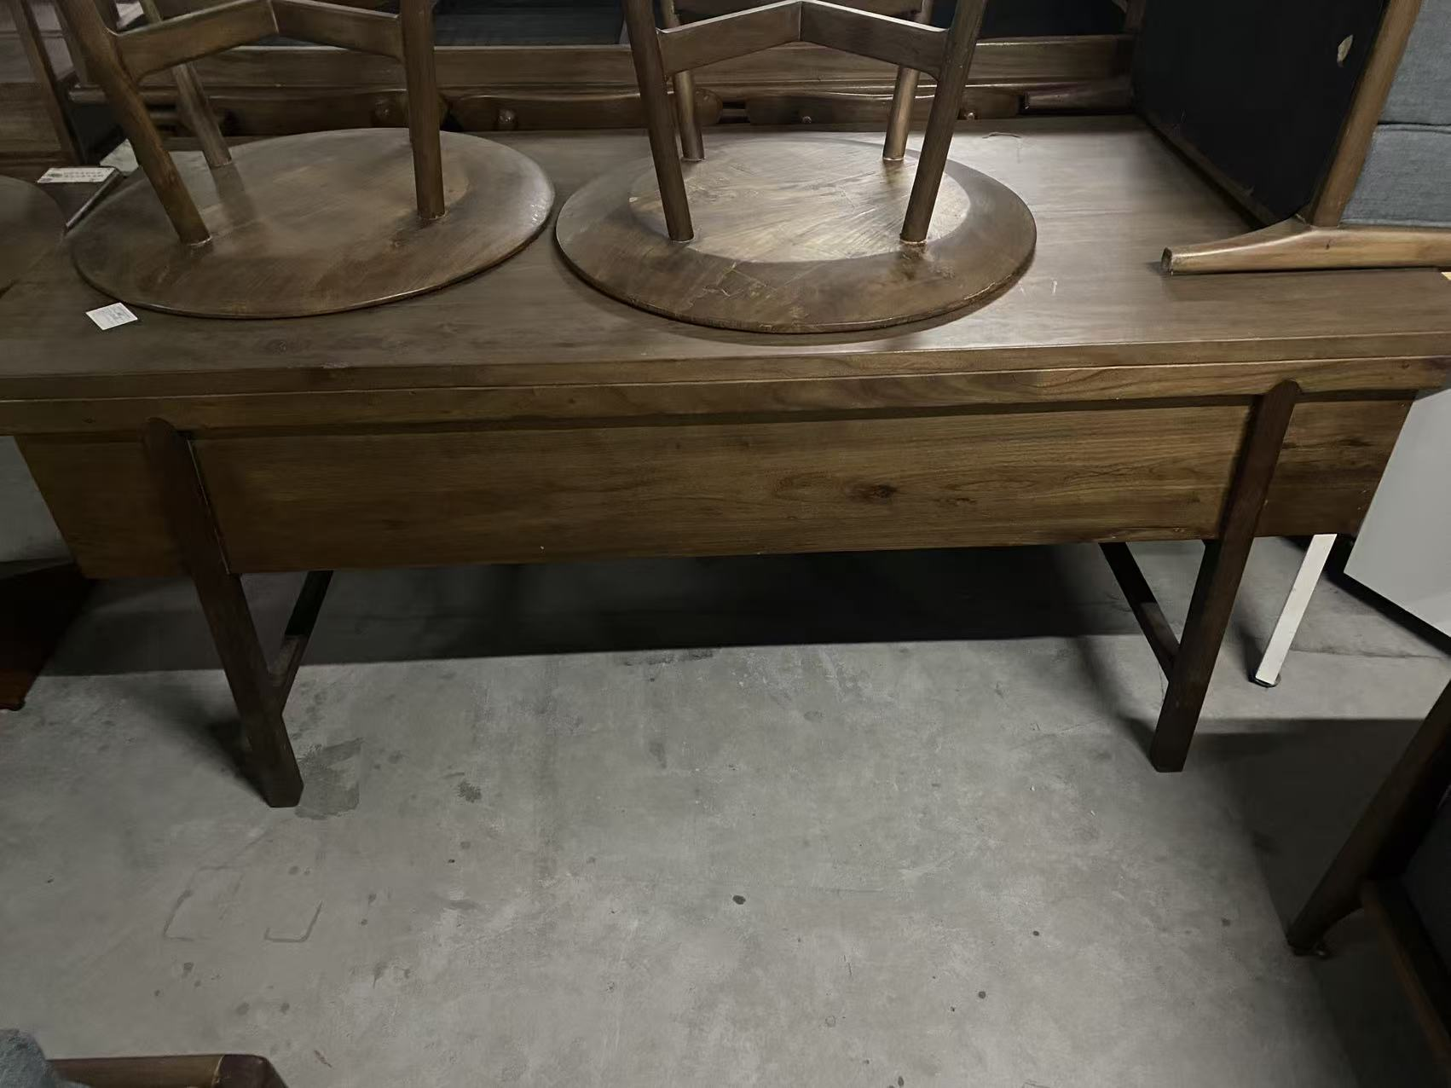
26 | 木椅子 | 6 | 个 |  | 142.41 | 854.46 | 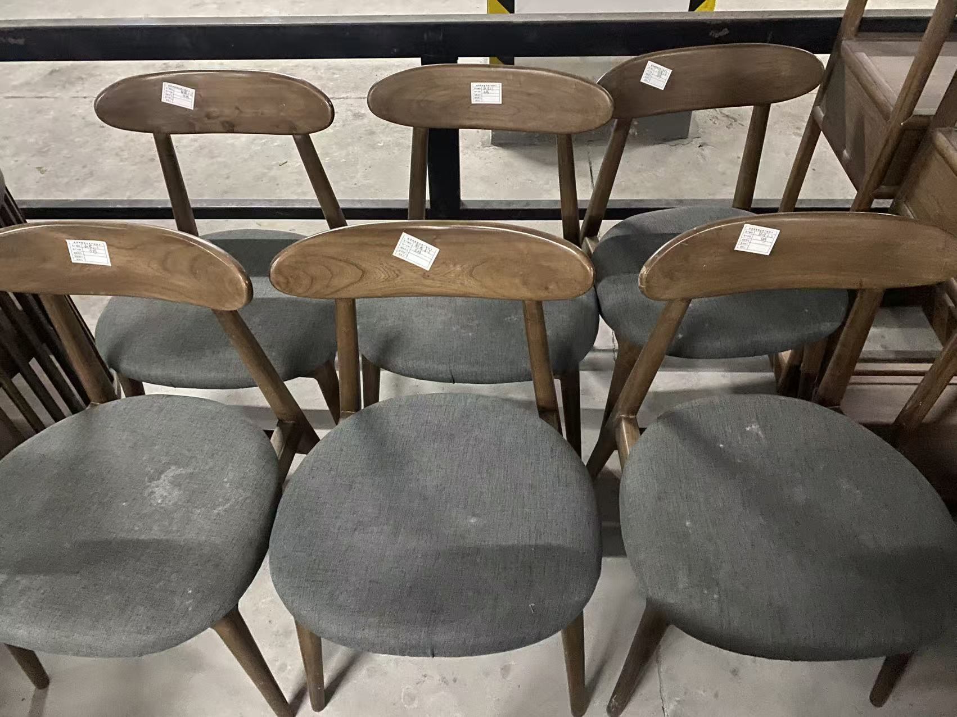
27 | 木沙发(1+2) | 1 | 套 |  | 996.85 | 996.85
28 | 木茶几 | 1 | 个 |  | 427.22 | 427.22 | 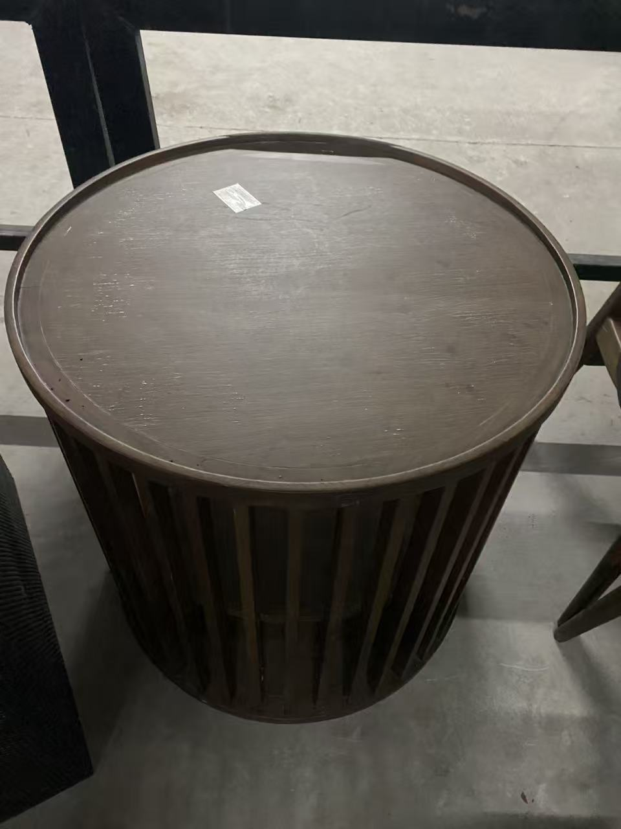
29 | 木置物箱 | 2 | 个 |  | 56.96 | 113.92
30 | 铁置物箱 | 1 | 个 |  | 99.68 | 99.68
31 | 碎纸机 | 1 | 个 |  | 142.41 | 142.41 | 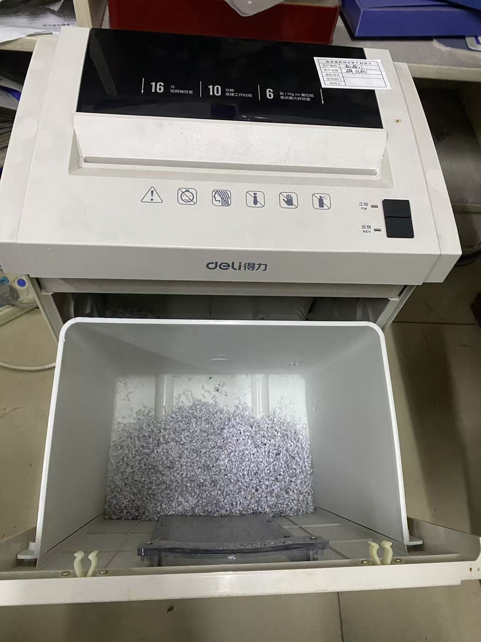
 |  |  |  |  | 含税价格总计: | 26259.87
备注： | 以上设备不含其它链接配件，图片仅供参考，只在公示时间内接受勘察，不接受额外勘察。

